说明
老虎机数学入门 PART Ⅴ —— Feature 触发率计算器
来源：SLOT设计王《老虎机数学入门 PART Ⅴ》 https://ezslotdesign.com/slotmath5/

页签
· 画面Scatter（每轮≤1）：3×5、每轮最多 1 个 Scatter → 算恰好 3/4/5 个的触发率、累计触发率、平均间隔
· 画面Scatter（可堆叠）：每轮可出现 0~3 个 → 用分布枚举算到达门槛 N 个的概率
· 连续M轮：滚轮由左到右连续出现 Scatter → 恰好连续 3/4/5 轮
· 得分线触发：Line Trigger，符号要落在得分线上 → 不做 ×3，要乘线数
· 随机与收集：设定概率，或「需要 N 个 / 每把平均 k 个」→ k/N

提示：蓝色单元格是输入；黑色是公式；黄底是关键结果。

（本簿已合并为 2 个页签：说明、PartV 五种触发率计算；各区块：画面Scatter-每轮≤1 第2~18行，画面Scatter-可堆叠 第21~34行，连续M轮 第37~48行，得分线触发 第51~62行，随机与收集 第65~75行）

── 完整文档（原 老虎机数学入门-PartV-Feature触发方式.md 存档）──
老虎机数学入门（PART Ⅴ）：Feature Game 触发方式全集与算法

来源文章：<https://ezslotdesign.com/slotmath5/>（SLOT设计王 · 老虎机数学入门 PART Ⅴ，2018-11-12）
整理日期：2026-09-27 ｜ 配图已下载到 images/slotmath5/ 并嵌入本文
0. 一句话概括

这一篇是触发方式（Feature Trigger）的分类手册：每类触发怎么判定、计算时要注意什么、组合数要不要 ×3、要不要考虑线数。范例一律以 3×5 架构说明。
1. 触发方式总览

# | 触发方式 | 轮到 Scatter 的分布 | 计算要点 | 例子
1 | 整个画面出现 N 个以上 Scatter | 一轮最多 1 个 | 每个滚轮都要考虑；3~5 个要分别讨论；同轮 Scatter 需间隔 ≥2 格 | Double U《金手指》
2 | 整个画面出现 N 个以上 Scatter | 一轮可有多个（可堆叠） | 要求个数通常更高（如 6 个以上）；要枚举各种个数组合 | Double U《火焰宝石》
3 | 滚轮由左至右连续 M 轮以上出现 Scatter | 一轮最多 1 个 | 只算「连续 3 / 4 / 5 轮」三种情形，逻辑同 #1 但更简单 | 影片 7:54 例
4 | 滚轮由左至右连续 M 轮以上出现 Scatter | 一轮可有多个 | 逻辑参考 #2 | —
5 | 一条得分线上出现 N 个以上 Scatter（Line Trigger） | — | 符号必须落在得分线上；组合数不能 ×3；注意线数 | —
6 | 一条得分线上由左至右连续出现 Scatter | — | 参考 #3 的逻辑 | —
7 | 2 种以上 Scatter 混搭，加总达一定个数 | — | 按规则把不同 SC 分开或混合计数 | 影片 7:55 例
8 | 随机触发 | 无 | 与画面无关，后台按设定概率判定（如 1%），不用计算 | —
9 | 收集宝物 / 能量条 | 无 | 需要 N 个才触发、每把平均出现 k 个 → 概率 = k / N | SG《多福多财》
10 | 假装收集、实为随机 | 无 | 机率同随机触发，表演上给收集符号 | —
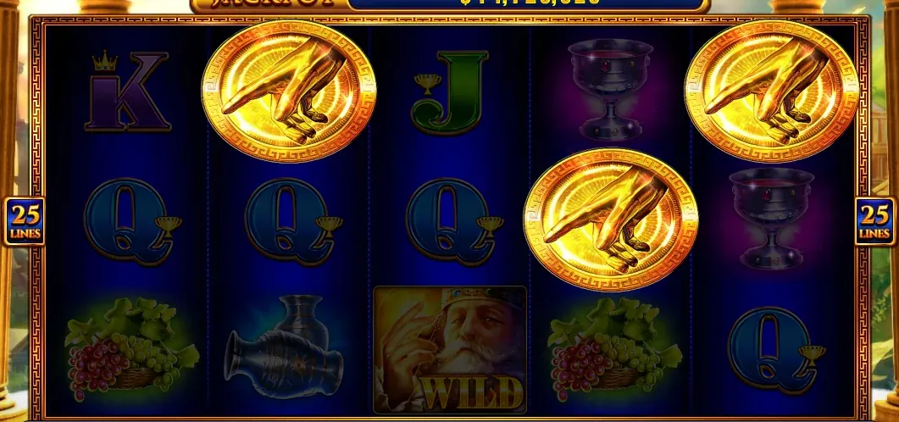
[图片] 触发方式示例 1：整个画面 3 个 Scatter 触发免费游戏（Double U《金手指》） images/slotmath5/01-slotmath5-01-image-80-opt.webp
[图片] 触发方式示例 2：可堆叠 Scatter，要求 6 个以上才触发（Double U《火焰宝石》） images/slotmath5/03-slotmath5-03-image-83-opt.webp
[图片] 触发方式示例 3：能量条收集触发（《多福多财》示意） images/slotmath5/05-slotmath5-05-image-86-opt.webp
2. 各类型的算法要点

2.1 整个画面 N 个以上（一轮最多 1 个 Scatter）
• 设计上 Scatter 不能堆叠，且同轮之间要间隔至少 2 格（3×5 视窗）。
• 触发个数通常是 3 个起、最多 5 个（5 个滚轮各 1）。
• 因此要分别算 3 / 4 / 5 个的概率，并按游戏逻辑给不同奖励（赔倍、免费场数…）。
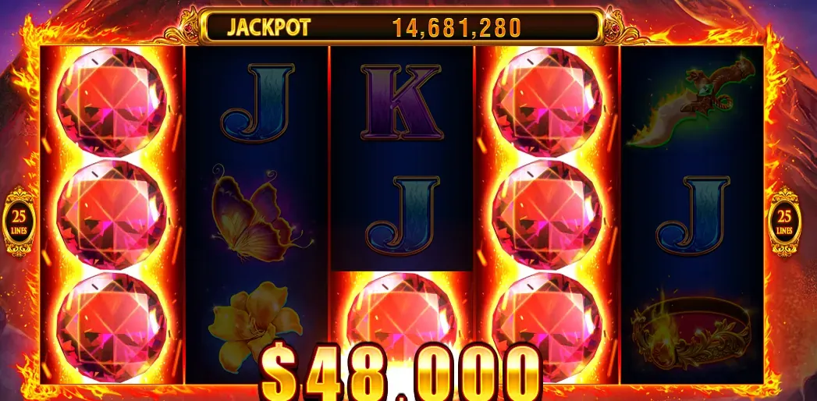
• 算法与 PART Ⅱ 的 Scatter 完全一致：3Sᵏ × X_3S⁽⁵⁻ᵏ⁾ 逐条列出后求和。
2.2 整个画面 N 个以上（一轮可多个 Scatter）
• Scatter 可以堆叠，所以一轮可能出现 0~3 个 → 触发门槛通常更高（例：6 个以上）。
• 计算上要枚举「各轮出现个数」的所有组合（如 6 颗 → 列出所有能凑出 6 颗的分布），再逐组合算出现次数。
2.3 滚轮由左至右连续 M 轮以上
• 必须从第 1 轮起不中断出现 Scatter 才算（例图《金手指》在「连续」规则下不算触发）。
• 一轮最多 1 个时，只需算连续 3 / 4 / 5 轮三种情形：
• 连续 3 轮：P(轮1有S) × P(轮2有S) × P(轮3有S)
• 连续 4 / 5 轮同理，注意「恰好 3 轮」要扣掉「4 轮以上」的情形。
• 也可以延伸到「只在 2、3、4 轮要求全部出现 Scatter」这类规则（考虑的东西更少）。
2.4 得分线上的 Scatter（Line Trigger）
• 符号必须落在得分线上才触发 → 计算时组合数不能 ×3（因为不再是一个视窗 3 格都能算）。
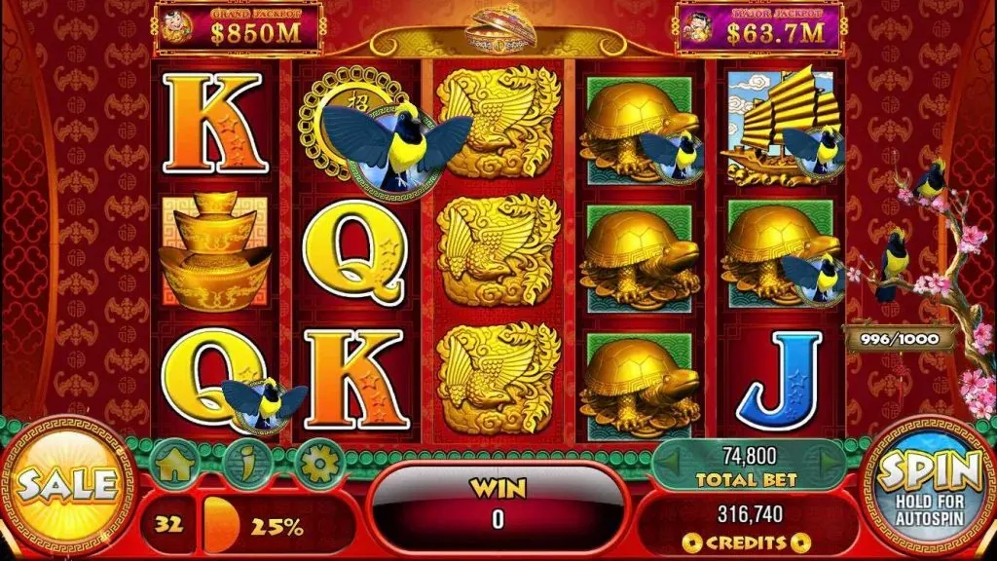
• 而且要乘上线数（每条线各自判定）。
2.5 混合 Scatter / 随机 / 收集
• 混合：按规则把不同 Scatter 分开计数或合并计数即可。
• 随机触发：概率由后台设定（如 1%），完全不用算画面。
• 收集（能量条）：若需 N 个才触发、每把平均出现 k 个，则触发概率 ≈ k / N。
• 原文例：需 1000 只、每把平均 3 只 → 3/1000 = 0.3%，平均 333 把触发一次。
3. 速查：不同触发方式对「×3」与「线数」的处理

触发方式 | 要不要 × 视窗高度(3) | 要不要考虑线数
整个画面 N 个 Scatter | ✅ 要（视窗内每个位置都算） | ❌ 不需要
连续 M 轮出现 Scatter | ✅ 部分（看一轮是否可多个） | ❌ 不需要
得分线上 N 个 Scatter | ❌ 不能 ×3 | ✅ 要
得分线上连续出现 | ❌ 不能 ×3 | ✅ 要
随机 / 收集 | — | —

4. 配套 Excel

同目录 老虎机数学入门-PartV-触发率计算器.xlsx，把常见触发方式做成算概率的小工具：
页签 | 能算什么
说明 | 各页签用途与输入说明
PartV 五种触发率计算 | 同一页签内 5 个区块：画面 Scatter（每轮≤1）→ 恰好 3/4/5 个的概率、累计触发率、平均间隔（= 1/概率）；画面 Scatter（可堆叠）→ 达到门槛 N 个的概率（枚举分布组合）；连续 M 轮 → 连续 3/4/5 轮的触发率（含「恰好」扣减）；得分线触发 → Line Trigger 概率（不做 ×3）；随机 / 收集 → 触发概率与平均间隔

5. 配图清单（images/slotmath5/）

文件 | 内容
01-slotmath5-01-image-80-opt.webp | 《金手指》整个画面 3 个 Scatter 触发
02-slotmath5-02-image-81-opt.webp | 触发个数不同对应不同奖励
03-slotmath5-03-image-83-opt.webp | 《火焰宝石》可堆叠、6 个以上触发
04-slotmath5-04-image-85-opt.webp | 连续轮触发示意（影片截图）
05-slotmath5-05-image-86-opt.webp | 能量条收集触发示意（《多福多财》）

6. 参考链接

• 本篇：<https://ezslotdesign.com/slotmath5/>
• 系列其他篇章：PART Ⅰ / Ⅱ / Ⅲ / Ⅳ（见本目录）

